关系图
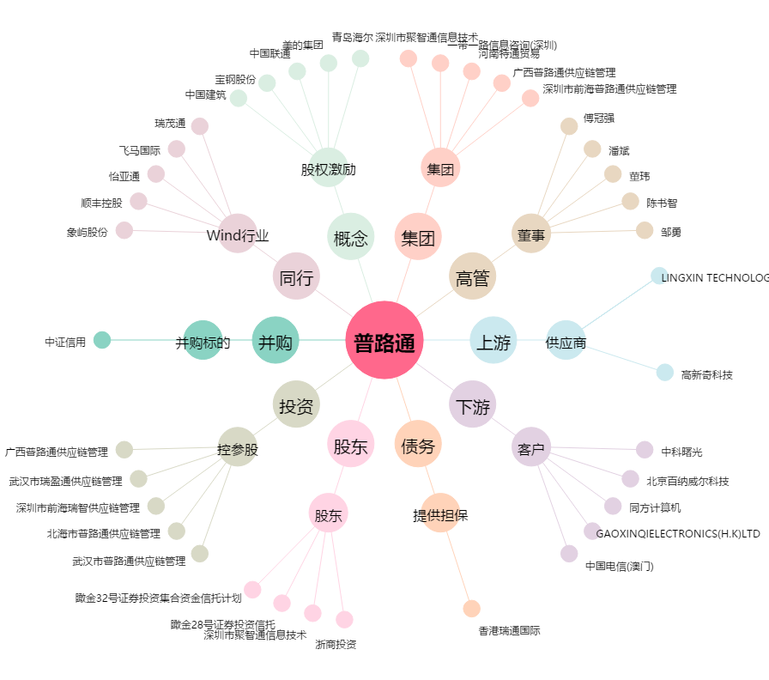
普路通[002769.SZ] - 关系概览图

